Sheet2
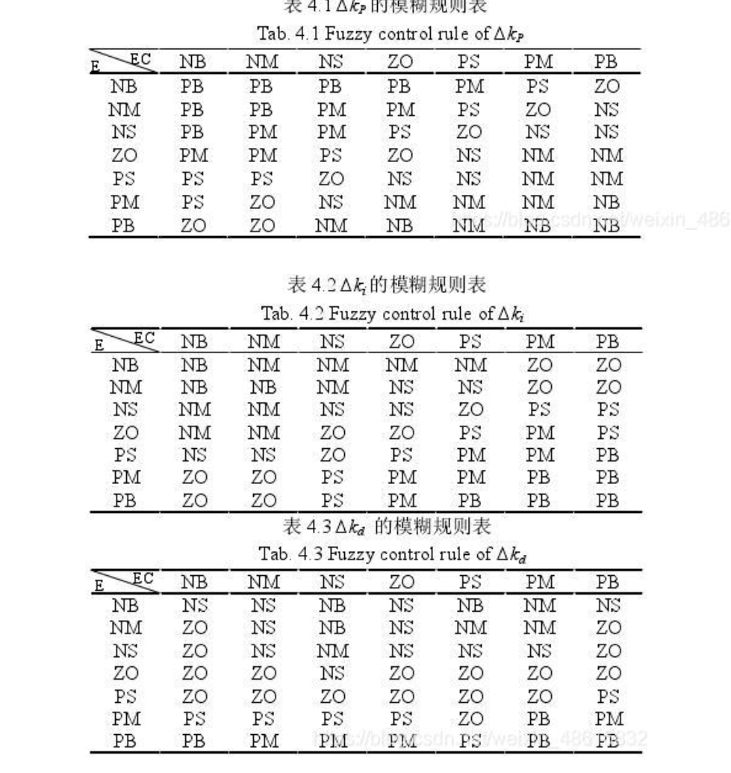

需求
总体架构

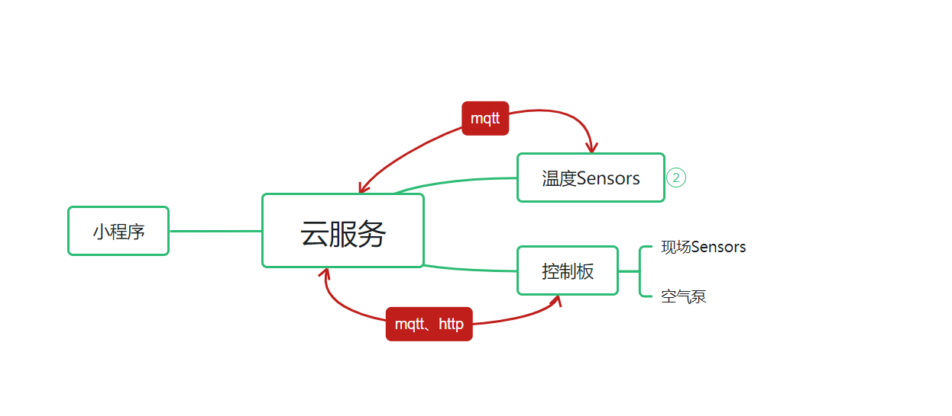

基本需求 小程序： 1、用户权限管理，可以对用户进行权限的管理，例如可以增删改查用户，可以对用户的功能权限进行管理，例如只有查询功能，或者修改功能 2、数据展示功能，对现场数据可以进行查询和展示 3、控制功能，通过小程序可以对现场设备进行控制 本地设备的交互（本地端功能开发已经基本完成） 1、现场室内会有采集的温度的传感器，传感器通过mqtt的形式将温度周期性的上传到云端 2、现场控制板与服务端通过mqtt进行数据交互，包括本地设备状态，运行参数的周期上传，服务端下发控制指令到设备 3、ota升级功能，本地控制板通过http方式获取固件，进行远程升级 云端需求 1、满足小程序的基本服务部署 2、满足与本地设备交互需求 3、设备管理功能，温度传感器与控制板存在从属绑定关系 4、用户管理功能，用户权限管理，功能管理 5、稳定性要求：服务部署应该有保障健壮性机制，例如服务的故障报警、自恢复功能，数据库自动备份机制等 6、现场状态异常短信报警功能 7、历史数据存储管理 |  |  | 具体消息格式 温度传感器--->服务端 { "Sensor ID": "866289037465624", "Room Temp": { "Temp": 15 } } 控制板--->服务端(周期性上传) { "Dev ID": "866289037465624", "Status Data": { "Out Tem": 45, "In Tem": 26, "Front Pressure": 0.5, "After Pressure": 0.5, "Status": 4, "air pump_status":8 }, "Dev Params": { "Version": "V3.0.1", "Set Out Tem": 45, "Set In Tem": 23, "Upload Period(second)": 10 } } 服务端--->控制板（周期下发） { "Dev ID": "866289037465624", "Room Temp": { "Room 1 Temp": 15, "Room 2 Temp": 18, "Room 3 Temp": 16, "Room 4 Temp": 17, "Room 5 Temp": 15, "Room 6 Temp": 13, "Room 7 Temp": 12, "Room 8 Temp": 21, "Room 9 Temp": 20, "Room 10 Temp": 15 } } 服务端--->控制板 { "Dev ID": "866289037465624", "Dev Ctrl": { "Updat Frimware": 1, "Reboot Dev": 1, "Power ctrl": 1, "Set Out Temp": 45, "Set Room Temp": 23, "Set Upload Period(second)": 13 } } 温度传感器--->服务端 { "Sensor ID": "866289037465624", "Room Temp": { "Temp": 15 } }

MQTT主题 | 备注
dev_pub_866289037465624 | (序列号为设备的devid),设备--->服务端 | 控制板发布消息
dev_sub_ctrl_866289037465624 | (序列号为设备的devid)，服务端--->设备端 | 控制板订阅消息
dev_sub_temp_866289037465624 | (序列号为设备的devid),服务端--->设备周期下发 | 控制板订阅消息
sensor_pub_serilNo | serilNo为温度传感器序列号，根据归属地，与设备绑定 | 温度传感器发布消息

OTA升级流程
1、第一次get请求版本号，返回值：{V1.0.0，seq数量，连接地址}， 例如{v1.0.0,33,31.106.169.131/firmware/} 2、接下来控制板主动get请求读固件数据，返回值：1024个有效数据(不满1024为最后实际数据)+2crc
固件以现场名一样，中间有空格，例如现场A V1.0

